关系图
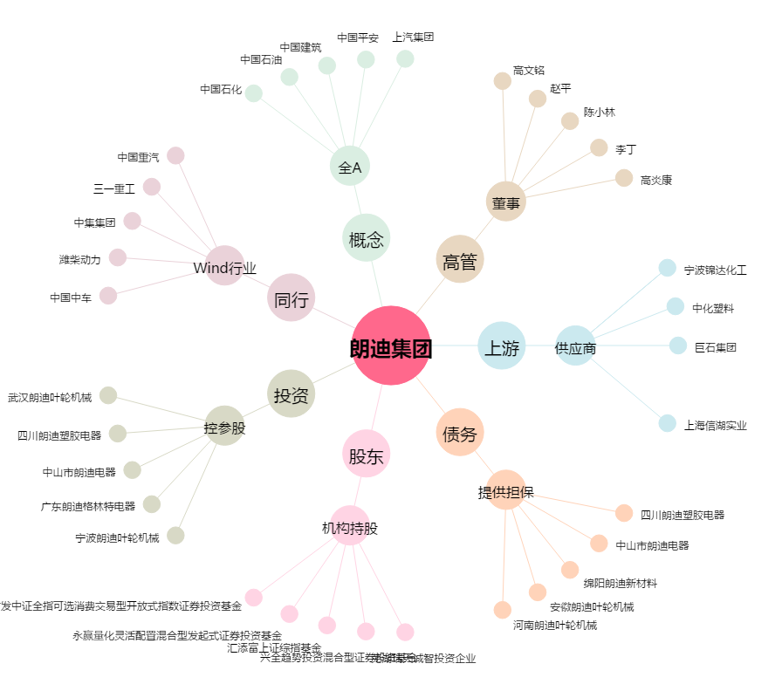
朗迪集团[603726.SH] - 关系概览图

